EDA - Pima_Indian_Diabetes
Number of times pregnant | Plasma glucose concentration a 2 hours in an oral glucose tolerance test | Diastolic blood pressure (mm Hg) | Triceps skin fold thickness (mm) | 2-Hour serum insulin (mu U/ml) | Body mass index (weight in kg/(height in m)^2) | Diabetes pedigree function | Age (years) | Class variable (0 or 1)
6 | 148 | 72 | 35 | 0 | 33.6 | 627 | 50 | 1
1 | 85 | 66 | 29 | 0 | 26.6 | 351 | 31 | 0 | Count of Plasma glucose concentration a 2 hours in an oral glucose tolerance test | Count of Diastolic blood pressure (mm Hg) | Count of Triceps skin fold thickness (mm) | Count of 2-Hour serum insulin (mu U/ml) | Count of Body mass index (weight in kg/(height in m)^2) | StdDev of Plasma glucose concentration a 2 hours in an oral glucose tolerance test | Average of Body mass index (weight in kg/(height in m)^2) | Max of Diastolic blood pressure (mm Hg) | Average of Triceps skin fold thickness (mm) | Sum of 2-Hour serum insulin (mu U/ml)
8 | 183 | 64 | 0 | 0 | 23.3 | 672 | 32 | 1 | 768 | 768 | 768 | 768 | 768 | 31.972618195 | 27.945652174 | 122 | 20.536458333 | 61286
Bộ dữ liệu này có tổng cộng 769 dòng và 9 cột (8 cột số, 1 cột phân loại). Nghiên cứu được thực hiện trên 768 người phụ nữ, trong đó có 500 người được chẩn đoán là không bị tiểu đường (0) và 268 người còn lại được chẩn đoán là bị tiểu đường (1).
Dữ liệu không bị thiếu hay null hay NaN, nhưng lại bị trường hợp không tồn tại, tự động gán 0 nếu không có (cần được xử lý).
Ta có các bảng thống kê cơ bản như sau: Count, Sum, Max.
Ta có thể thấy được trung bình BMI của 768 người là 27,94, như vậy đa số người ở đây bị thừa cân (đặc điểm thường thấy ở phụ nữ sau khi sinh lâu).
1 | 89 | 66 | 23 | 94 | 28.1 | 167 | 21 | 0
Nhiệm vụ:
1. Làm sạch dữ liệu (xử lý các giá trị 0) bằng cách tính trung vị (Median) có điều kiện, thay thế giá trị 0 (tạo cột dữ liệu sạch).
2. Tổng hợp thống kê cơ bản lại bằng PivotTable và vẽ hình (nếu được).
0 | 137 | 40 | 35 | 168 | 43.1 | 2,288 | 33 | 1
5 | 116 | 74 | 0 | 0 | 25.6 | 201 | 30 | 0
3 | 78 | 50 | 32 | 88 | 31 | 248 | 26 | 1
10 | 115 | 0 | 0 | 0 | 35.3 | 134 | 29 | 0
2 | 197 | 70 | 45 | 543 | 30.5 | 158 | 53 | 1
8 | 125 | 96 | 0 | 0 | 0 | 232 | 54 | 1
4 | 110 | 92 | 0 | 0 | 37.6 | 191 | 30 | 0
10 | 168 | 74 | 0 | 0 | 38 | 537 | 34 | 1
10 | 139 | 80 | 0 | 0 | 27.1 | 1,441 | 57 | 0
1 | 189 | 60 | 23 | 846 | 30.1 | 398 | 59 | 1
5 | 166 | 72 | 19 | 175 | 25.8 | 587 | 51 | 1
7 | 100 | 0 | 0 | 0 | 30 | 484 | 32 | 1
0 | 118 | 84 | 47 | 230 | 45.8 | 551 | 31 | 1
7 | 107 | 74 | 0 | 0 | 29.6 | 254 | 31 | 1
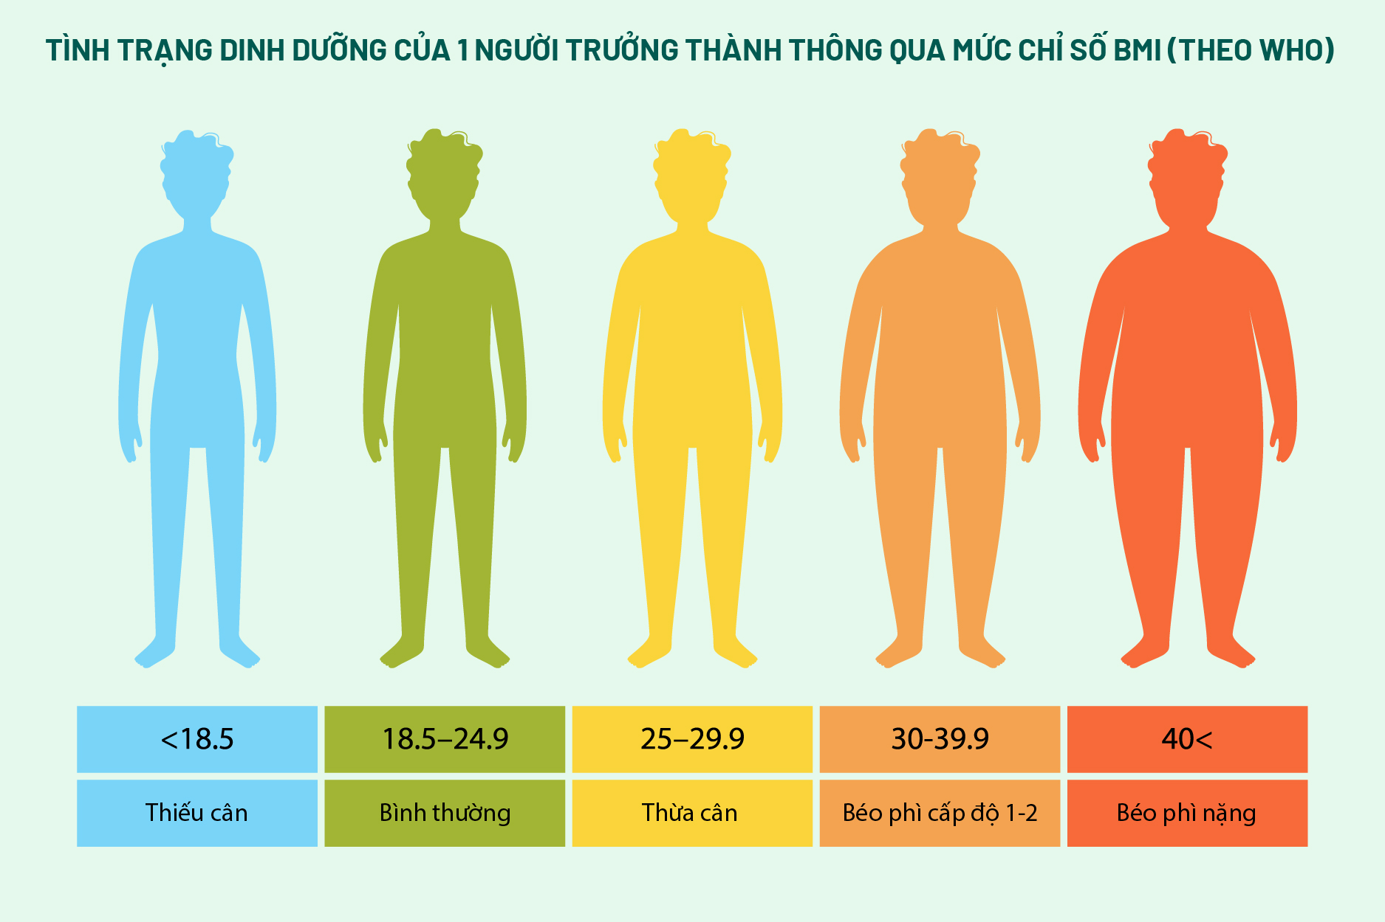
1 | 103 | 30 | 38 | 83 | 43.3 | 183 | 33 | 0
1 | 115 | 70 | 30 | 96 | 34.6 | 529 | 32 | 1
3 | 126 | 88 | 41 | 235 | 39.3 | 704 | 27 | 0
8 | 99 | 84 | 0 | 0 | 35.4 | 388 | 50 | 0
7 | 196 | 90 | 0 | 0 | 39.8 | 451 | 41 | 1
9 | 119 | 80 | 35 | 0 | 29 | 263 | 29 | 1
11 | 143 | 94 | 33 | 146 | 36.6 | 254 | 51 | 1
10 | 125 | 70 | 26 | 115 | 31.1 | 205 | 41 | 1
7 | 147 | 76 | 0 | 0 | 39.4 | 257 | 43 | 1
1 | 97 | 66 | 15 | 140 | 23.2 | 487 | 22 | 0
13 | 145 | 82 | 19 | 110 | 22.2 | 245 | 57 | 0
5 | 117 | 92 | 0 | 0 | 34.1 | 337 | 38 | 0
5 | 109 | 75 | 26 | 0 | 36 | 546 | 60 | 0
3 | 158 | 76 | 36 | 245 | 31.6 | 851 | 28 | 1
3 | 88 | 58 | 11 | 54 | 24.8 | 267 | 22 | 0
6 | 92 | 92 | 0 | 0 | 19.9 | 188 | 28 | 0
10 | 122 | 78 | 31 | 0 | 27.6 | 512 | 45 | 0
4 | 103 | 60 | 33 | 192 | 24 | 966 | 33 | 0
11 | 138 | 76 | 0 | 0 | 33.2 | 0.42 | 35 | 0
9 | 102 | 76 | 37 | 0 | 32.9 | 665 | 46 | 1
2 | 90 | 68 | 42 | 0 | 38.2 | 503 | 27 | 1
4 | 111 | 72 | 47 | 207 | 37.1 | 1.39 | 56 | 1
3 | 180 | 64 | 25 | 70 | 34 | 271 | 26 | 0
7 | 133 | 84 | 0 | 0 | 40.2 | 696 | 37 | 0
7 | 106 | 92 | 18 | 0 | 22.7 | 235 | 48 | 0
9 | 171 | 110 | 24 | 240 | 45.4 | 721 | 54 | 1
7 | 159 | 64 | 0 | 0 | 27.4 | 294 | 40 | 0
0 | 180 | 66 | 39 | 0 | 42 | 1,893 | 25 | 1
1 | 146 | 56 | 0 | 0 | 29.7 | 564 | 29 | 0
2 | 71 | 70 | 27 | 0 | 28 | 586 | 22 | 0
7 | 103 | 66 | 32 | 0 | 39.1 | 344 | 31 | 1
7 | 105 | 0 | 0 | 0 | 0 | 305 | 24 | 0
1 | 103 | 80 | 11 | 82 | 19.4 | 491 | 22 | 0
1 | 101 | 50 | 15 | 36 | 24.2 | 526 | 26 | 0
5 | 88 | 66 | 21 | 23 | 24.4 | 342 | 30 | 0
8 | 176 | 90 | 34 | 300 | 33.7 | 467 | 58 | 1
7 | 150 | 66 | 42 | 342 | 34.7 | 718 | 42 | 0
1 | 73 | 50 | 10 | 0 | 23 | 248 | 21 | 0
7 | 187 | 68 | 39 | 304 | 37.7 | 254 | 41 | 1
0 | 100 | 88 | 60 | 110 | 46.8 | 962 | 31 | 0
0 | 146 | 82 | 0 | 0 | 40.5 | 1,781 | 44 | 0
0 | 105 | 64 | 41 | 142 | 41.5 | 173 | 22 | 0
2 | 84 | 0 | 0 | 0 | 0 | 304 | 21 | 0
8 | 133 | 72 | 0 | 0 | 32.9 | 0.27 | 39 | 1
5 | 44 | 62 | 0 | 0 | 25 | 587 | 36 | 0
2 | 141 | 58 | 34 | 128 | 25.4 | 699 | 24 | 0
7 | 114 | 66 | 0 | 0 | 32.8 | 258 | 42 | 1
5 | 99 | 74 | 27 | 0 | 29 | 203 | 32 | 0
0 | 109 | 88 | 30 | 0 | 32.5 | 855 | 38 | 1
2 | 109 | 92 | 0 | 0 | 42.7 | 845 | 54 | 0
1 | 95 | 66 | 13 | 38 | 19.6 | 334 | 25 | 0
4 | 146 | 85 | 27 | 100 | 28.9 | 189 | 27 | 0
2 | 100 | 66 | 20 | 90 | 32.9 | 867 | 28 | 1
5 | 139 | 64 | 35 | 140 | 28.6 | 411 | 26 | 0
13 | 126 | 90 | 0 | 0 | 43.4 | 583 | 42 | 1
4 | 129 | 86 | 20 | 270 | 35.1 | 231 | 23 | 0
1 | 79 | 75 | 30 | 0 | 32 | 396 | 22 | 0
1 | 0 | 48 | 20 | 0 | 24.7 | 0.14 | 22 | 0
7 | 62 | 78 | 0 | 0 | 32.6 | 391 | 41 | 0
5 | 95 | 72 | 33 | 0 | 37.7 | 0.37 | 27 | 0
0 | 131 | 0 | 0 | 0 | 43.2 | 0.27 | 26 | 1
2 | 112 | 66 | 22 | 0 | 25 | 307 | 24 | 0
3 | 113 | 44 | 13 | 0 | 22.4 | 0.14 | 22 | 0
2 | 74 | 0 | 0 | 0 | 0 | 102 | 22 | 0
7 | 83 | 78 | 26 | 71 | 29.3 | 767 | 36 | 0
0 | 101 | 65 | 28 | 0 | 24.6 | 237 | 22 | 0
5 | 137 | 108 | 0 | 0 | 48.8 | 227 | 37 | 1
2 | 110 | 74 | 29 | 125 | 32.4 | 698 | 27 | 0
13 | 106 | 72 | 54 | 0 | 36.6 | 178 | 45 | 0
2 | 100 | 68 | 25 | 71 | 38.5 | 324 | 26 | 0
15 | 136 | 70 | 32 | 110 | 37.1 | 153 | 43 | 1
1 | 107 | 68 | 19 | 0 | 26.5 | 165 | 24 | 0
1 | 80 | 55 | 0 | 0 | 19.1 | 258 | 21 | 0
4 | 123 | 80 | 15 | 176 | 32 | 443 | 34 | 0
7 | 81 | 78 | 40 | 48 | 46.7 | 261 | 42 | 0
4 | 134 | 72 | 0 | 0 | 23.8 | 277 | 60 | 1
2 | 142 | 82 | 18 | 64 | 24.7 | 761 | 21 | 0
6 | 144 | 72 | 27 | 228 | 33.9 | 255 | 40 | 0
2 | 92 | 62 | 28 | 0 | 31.6 | 0.13 | 24 | 0
1 | 71 | 48 | 18 | 76 | 20.4 | 323 | 22 | 0
6 | 93 | 50 | 30 | 64 | 28.7 | 356 | 23 | 0
1 | 122 | 90 | 51 | 220 | 49.7 | 325 | 31 | 1
1 | 163 | 72 | 0 | 0 | 39 | 1,222 | 33 | 1
1 | 151 | 60 | 0 | 0 | 26.1 | 179 | 22 | 0
0 | 125 | 96 | 0 | 0 | 22.5 | 262 | 21 | 0
1 | 81 | 72 | 18 | 40 | 26.6 | 283 | 24 | 0
2 | 85 | 65 | 0 | 0 | 39.6 | 0.93 | 27 | 0
1 | 126 | 56 | 29 | 152 | 28.7 | 801 | 21 | 0
1 | 96 | 122 | 0 | 0 | 22.4 | 207 | 27 | 0
4 | 144 | 58 | 28 | 140 | 29.5 | 287 | 37 | 0
3 | 83 | 58 | 31 | 18 | 34.3 | 336 | 25 | 0
0 | 95 | 85 | 25 | 36 | 37.4 | 247 | 24 | 1
3 | 171 | 72 | 33 | 135 | 33.3 | 199 | 24 | 1
8 | 155 | 62 | 26 | 495 | 34 | 543 | 46 | 1
1 | 89 | 76 | 34 | 37 | 31.2 | 192 | 23 | 0
4 | 76 | 62 | 0 | 0 | 34 | 391 | 25 | 0
7 | 160 | 54 | 32 | 175 | 30.5 | 588 | 39 | 1
4 | 146 | 92 | 0 | 0 | 31.2 | 539 | 61 | 1
5 | 124 | 74 | 0 | 0 | 34 | 0.22 | 38 | 1
5 | 78 | 48 | 0 | 0 | 33.7 | 654 | 25 | 0
4 | 97 | 60 | 23 | 0 | 28.2 | 443 | 22 | 0
4 | 99 | 76 | 15 | 51 | 23.2 | 223 | 21 | 0
0 | 162 | 76 | 56 | 100 | 53.2 | 759 | 25 | 1
6 | 111 | 64 | 39 | 0 | 34.2 | 0.26 | 24 | 0
2 | 107 | 74 | 30 | 100 | 33.6 | 404 | 23 | 0
5 | 132 | 80 | 0 | 0 | 26.8 | 186 | 69 | 0
0 | 113 | 76 | 0 | 0 | 33.3 | 278 | 23 | 1
1 | 88 | 30 | 42 | 99 | 55 | 496 | 26 | 1
3 | 120 | 70 | 30 | 135 | 42.9 | 452 | 30 | 0
1 | 118 | 58 | 36 | 94 | 33.3 | 261 | 23 | 0
1 | 117 | 88 | 24 | 145 | 34.5 | 403 | 40 | 1
0 | 105 | 84 | 0 | 0 | 27.9 | 741 | 62 | 1
4 | 173 | 70 | 14 | 168 | 29.7 | 361 | 33 | 1
9 | 122 | 56 | 0 | 0 | 33.3 | 1,114 | 33 | 1
3 | 170 | 64 | 37 | 225 | 34.5 | 356 | 30 | 1
8 | 84 | 74 | 31 | 0 | 38.3 | 457 | 39 | 0
2 | 96 | 68 | 13 | 49 | 21.1 | 647 | 26 | 0
2 | 125 | 60 | 20 | 140 | 33.8 | 88 | 31 | 0
0 | 100 | 70 | 26 | 50 | 30.8 | 597 | 21 | 0
0 | 93 | 60 | 25 | 92 | 28.7 | 532 | 22 | 0
0 | 129 | 80 | 0 | 0 | 31.2 | 703 | 29 | 0
5 | 105 | 72 | 29 | 325 | 36.9 | 159 | 28 | 0
3 | 128 | 78 | 0 | 0 | 21.1 | 268 | 55 | 0
5 | 106 | 82 | 30 | 0 | 39.5 | 286 | 38 | 0
2 | 108 | 52 | 26 | 63 | 32.5 | 318 | 22 | 0
10 | 108 | 66 | 0 | 0 | 32.4 | 272 | 42 | 1
4 | 154 | 62 | 31 | 284 | 32.8 | 237 | 23 | 0
0 | 102 | 75 | 23 | 0 | 0 | 572 | 21 | 0
9 | 57 | 80 | 37 | 0 | 32.8 | 96 | 41 | 0
2 | 106 | 64 | 35 | 119 | 30.5 | 1.4 | 34 | 0
5 | 147 | 78 | 0 | 0 | 33.7 | 218 | 65 | 0
2 | 90 | 70 | 17 | 0 | 27.3 | 85 | 22 | 0
1 | 136 | 74 | 50 | 204 | 37.4 | 399 | 24 | 0
4 | 114 | 65 | 0 | 0 | 21.9 | 432 | 37 | 0
9 | 156 | 86 | 28 | 155 | 34.3 | 1,189 | 42 | 1
1 | 153 | 82 | 42 | 485 | 40.6 | 687 | 23 | 0
8 | 188 | 78 | 0 | 0 | 47.9 | 137 | 43 | 1
7 | 152 | 88 | 44 | 0 | 50 | 337 | 36 | 1
2 | 99 | 52 | 15 | 94 | 24.6 | 637 | 21 | 0
1 | 109 | 56 | 21 | 135 | 25.2 | 833 | 23 | 0
2 | 88 | 74 | 19 | 53 | 29 | 229 | 22 | 0
17 | 163 | 72 | 41 | 114 | 40.9 | 817 | 47 | 1
4 | 151 | 90 | 38 | 0 | 29.7 | 294 | 36 | 0
7 | 102 | 74 | 40 | 105 | 37.2 | 204 | 45 | 0
0 | 114 | 80 | 34 | 285 | 44.2 | 167 | 27 | 0
2 | 100 | 64 | 23 | 0 | 29.7 | 368 | 21 | 0
0 | 131 | 88 | 0 | 0 | 31.6 | 743 | 32 | 1
6 | 104 | 74 | 18 | 156 | 29.9 | 722 | 41 | 1
3 | 148 | 66 | 25 | 0 | 32.5 | 256 | 22 | 0
4 | 120 | 68 | 0 | 0 | 29.6 | 709 | 34 | 0
4 | 110 | 66 | 0 | 0 | 31.9 | 471 | 29 | 0
3 | 111 | 90 | 12 | 78 | 28.4 | 495 | 29 | 0
6 | 102 | 82 | 0 | 0 | 30.8 | 0.18 | 36 | 1
6 | 134 | 70 | 23 | 130 | 35.4 | 542 | 29 | 1
2 | 87 | 0 | 23 | 0 | 28.9 | 773 | 25 | 0
1 | 79 | 60 | 42 | 48 | 43.5 | 678 | 23 | 0
2 | 75 | 64 | 24 | 55 | 29.7 | 0.37 | 33 | 0
8 | 179 | 72 | 42 | 130 | 32.7 | 719 | 36 | 1
6 | 85 | 78 | 0 | 0 | 31.2 | 382 | 42 | 0
0 | 129 | 110 | 46 | 130 | 67.1 | 319 | 26 | 1
5 | 143 | 78 | 0 | 0 | 45 | 0.19 | 47 | 0
5 | 130 | 82 | 0 | 0 | 39.1 | 956 | 37 | 1
6 | 87 | 80 | 0 | 0 | 23.2 | 84 | 32 | 0
0 | 119 | 64 | 18 | 92 | 34.9 | 725 | 23 | 0
1 | 0 | 74 | 20 | 23 | 27.7 | 299 | 21 | 0
5 | 73 | 60 | 0 | 0 | 26.8 | 268 | 27 | 0
4 | 141 | 74 | 0 | 0 | 27.6 | 244 | 40 | 0
7 | 194 | 68 | 28 | 0 | 35.9 | 745 | 41 | 1
8 | 181 | 68 | 36 | 495 | 30.1 | 615 | 60 | 1
1 | 128 | 98 | 41 | 58 | 32 | 1,321 | 33 | 1
...

